好友系统
好友及私聊系统
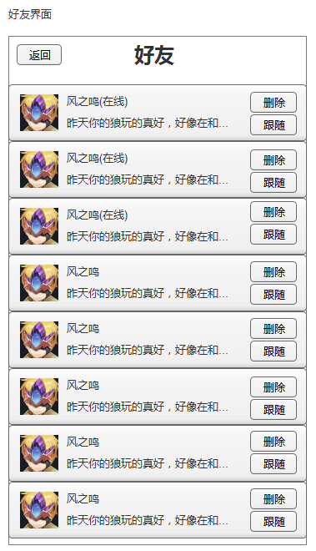
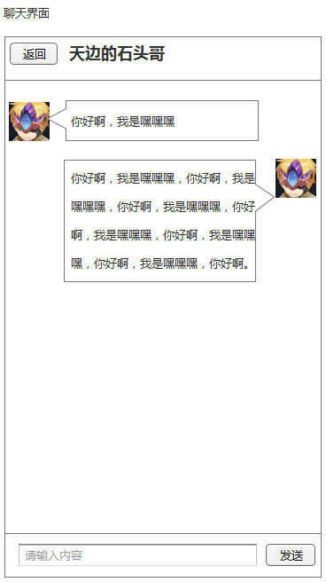

 | 1）聊天记录保留3天。 | 1）点击聊天信息快，进入聊天界面。
 | 2）好友最多500个，超出则提示其必须先删除一部分好友。
 | 3）最后一条信息显示，第1句话，若超出14个字则省略号。

